Formulaire demande
 |  |  | DEMANDE D'EMPRUNT VÉHICULES OXYGÈNE STELLANTIS
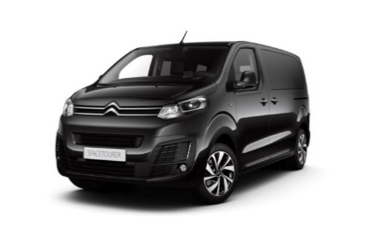
* Renseignement obligatoire
 |  |  | Section*:
 |  |  | Responsable: |  |  | Tel:

Attention : Une ligne vide stoppe la saisie automatique dans le planning des demandes d'emprunt véhicules.
Saisissez vos demandes en commençant par la 1ère ligne du formulaire. Ne pas sauter de ligne.
Expert 9 places
SpaceTourer 9 places
Jumpy 9 places
Boxer 7 places
 |  |  |  |  |  | Départ* |  | Retour*
 | Destination* | Départ de* | Evénement* | Conducteur* | N° mobile* | le | à | le | à | Nb passagers* | Attelage | Monte pneus | Divers : Matériel à transporter, commentaire, …
1
2
3
4
5
6
7
8
9
10

 |  |  |  |  |  |  | 8:00:00 |  | 8:00:00 |  | Non | Eté
 | Aïkido | VELIZY |  |  |  |  | 9:00:00 |  | 9:00:00 |  | Oui | Hiver
 | Apiculture | CARRIERES S/S POISSY |  |  |  |  | 10:00:00 |  | 10:00:00
 | Ateliers Créatifs | POISSY CAMPUS |  |  |  |  | 11:00:00 |  | 11:00:00
 | Auto | VERSAILLES SATORY |  |  |  |  | 12:00:00 |  | 12:00:00
 | Babyfoot |  |  |  |  |  | 13:00:00 |  | 13:00:00
 | Badminton |  |  |  |  |  | 14:00:00 |  | 14:00:00
 | Ball-Trap |  |  |  |  |  | 15:00:00 |  | 15:00:00
 | Basket |  |  |  |  |  | 16:00:00 |  | 16:00:00
 | Bowling |  |  |  |  |  | 17:00:00 |  | 17:00:00
 | Chorale |  |  |  |  |  | 18:00:00 |  | 18:00:00
 | Convenance personnelle |  |  |  |  |  | 19:00:00 |  | 19:00:00
 | Course à pied |  |  |  |  |  | 20:00:00 |  | 20:00:00
 | Danse
 | Equitation
 | Escalade
 | Evénement particulier
 | Finess-Musculation
 | Fonctionnement
 | Football
 | Golf
 | Hockey
 | Jeux de Société
 | Karting
 | Kite-Wake
 | Moto
 | Musique
 | Œnologie
 | Omkido
 | Paintball
 | Parachutisme
 | Parapente
 | Photo
 | Pêche
 | Plongée
 | Randonnée
 | Révision véhicule
 | Roller
 | Ski
 | Squash
 | Surf
 | TaÏ Chi
 | Tennis
 | Tennis de Table VV
 | Tennis de Table CA
 | Théâtre
 | Tir
 | Tir Subaquatique
 | Triathlon
 | Voile
 | Vol à Moteur
 | Volley
 | Vtt
 | Yoga VV
 | Yoga PYT

